圣火培养
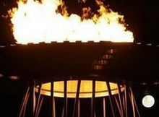
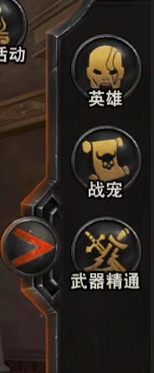
圣火
圣火系统
设计目的 | 1、回收多余资源 2、养成点之一，形成养成目标
 |  | 火盆参考
1_8
 |  | 图一
1_1
培养属性
1_9
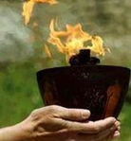
系统规则 | 1、圣火分为5种（暂定），不同圣火培养解锁所需要的主角等级不同，分别为焰火、梵火、炎火、天火、神火 2、每种圣火可培养等级上限50级（暂定），圣火在等级达到10、20、30、40、50后底图的光圈颜色会发生改变 3、孔位培养需要消耗兽魂，此处，可将其它常见道具等价于一定数量的兽魂来进行培养，消耗的道具玩家可自由指定、增减 4、培养后，玩家可永久获得圣火培养属性 5、每种圣火不同等级培养属性由数据表配置 6、圣火初始等级为0，不增加属性 7、圣火培养到最高等级时溢出的经验不予保留
Lv.20
生 命：
100/500

100/500
1_2
梵火
攻 击：
护 甲：
100/500


减免伤害：
暴击伤害：
100/500
100/500
1_3
界面说明 | 1_1、圣火icon，若圣火icon数量超过该区域，则可左右滑动，点击icon，切换到对应的圣火培养界面 //若圣火还未解锁，圣火icon呈灰色，且icon上有锁标识，点击无效，弹出系统消息提示：“角色等级达到xx级解锁” //若圣火已解锁，但等级为0，圣火icon呈灰色，点击后切换到该圣火培养界面 //若圣火已解锁，且等级不为0，圣火icon呈亮色，圣火icon上显示该圣火培养等级，点击后切换到该圣火培养界面 1_2、圣火名称 1_3、圣火模型，5种圣火共有5个不同的模型，由通用火焰特效+圣火容器模型组成 //当圣火培养等级达到10、20、30、40、50后，通用火焰特效会有越来越强的展示 1_4、等级展示，展示当前等级 1_5、当前经验/升级所需经验 //若已达到培养等级上限，当前经验/升级所需经验显示为文字“max” 1_6、当前等级下一级所增加的属性，若培养等级当前已达上限，此处文字隐藏 1_8、培养属性标题 1_9、圣火培养属性展示，包括最大属性与当前属性 //培养属性条目数量、条目内容、属性最大值读取配置表 1_10、升级按钮 //若该圣火培养等级已达上限，显示为文字“等级已达上限” //若该圣火培养等级未达上限，则按钮呈亮色，点击后弹出圣火升级选择消耗材料界面 2_1、添加材料标题 2_2、等级、经验信息展示 //等级处展示当前等级与预览变化等级 //升级所需经验=当前预览可升到的等级升级所需经验 //当前经验=当前预览可升到的等级剩余的当前 在增减材料时，经验进度条需要有动态变化效果 2_3、可消耗道具列表 //道具icon按数据表顺序排序，从左往右，从上往下 //道具icon展示当前预消耗数量与拥有数量 //点击1次道具icon预放入1个，长按则可快速放入，类似宠物经验道具使用 //若预放入道具数量大于0，道具icon右上角会出现“-”图标，点击则可减少放入数量，点1下减1 //若预放入道具数量已达到升至满级所需，此时再点击道具icon，无法放入，弹出系统消息提示：“等级已达到上限，无法添加” 2_4、操作提示文本“*点击选择材料，长按可连续添加” 2_5、升级按钮 //若选择材料非空，点击后消耗所选材料，关闭该页面，播放“升级成功”字样，且圣火的火焰特效与右侧的进度条会有动态变化 //若选择材料为空，点击后弹出系统消息提示：“请先添加材料”

暴击几率：
暴击伤害：
100/500
100/500
 |  | 图二



1_6

1_4
等级：2 生命+10000
1_10
升级
1_5
100/500

圣火
2_1
圣火升级
 |  | 图三
2_2
等级：2 + 3 生命+10000

100/500

2/12
-
12
12
12

2_3

2/12
-
12
12
12
 |  | 图四

2/12
-
12
12
12

2_4
*点击选择材料，长按可连续添加
 |  | 图五

升 级

2_5

